02_01_25
NOME FILE | DATA | TIPO DI ACQUISIZIONE | CRYO | COMMENTI | PROBLEMI | POSSIBILI CAUSE | POSSIBILI SOLUZIONI
2025_01_02_07-06-04.h5 | 1-Feb-25 | Acquisizione lunga di 4 ore | Sì | Board O guasta | Spikes nello spettro a freq multiple di 1 Hz | Valori particolari nei bias dei LNA | Cambiare i bias dei LNA
 |  |  |  |  |  | Compressore del cryo-cooler | Spegnere il cryo-cooler
 |  |  |  |  |  | Pompe da vuoto | Staccare le pompe da vuoto
 |  |  |  |  |  | Sampling degli housekeeping | Aumentare il tempo di sampling
 |  |  |  |  |  | Sampling dei sensori termici | Aumentare il tempo di sampling
 |  |  |  |  |  | Variazione del segnale | Spegnere gli LNA
 |  |  |  |  |  | Switching anomalo | Fissare lo stato dei phase switch
 |  |  |  |  |  | Interferenze elettriche a valle dei diodi | Staccare gli harness dalla DAQ

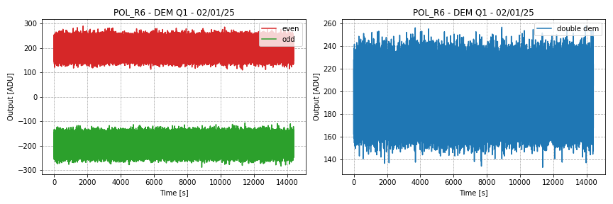
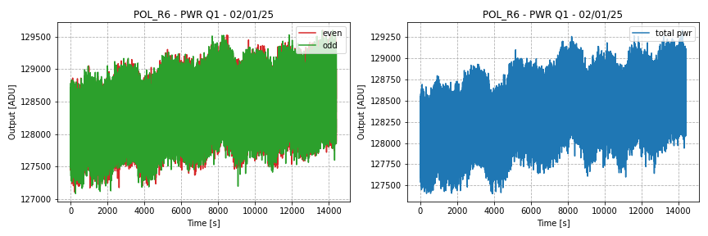

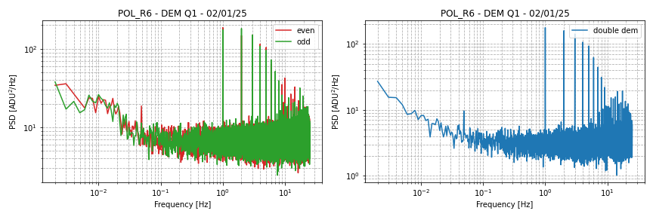
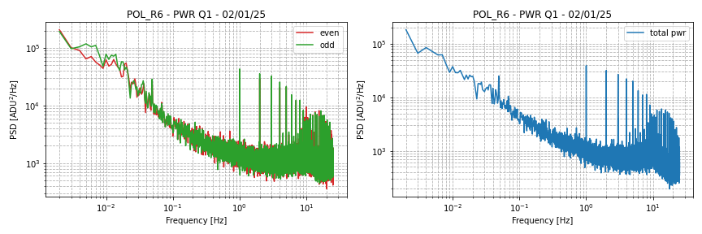

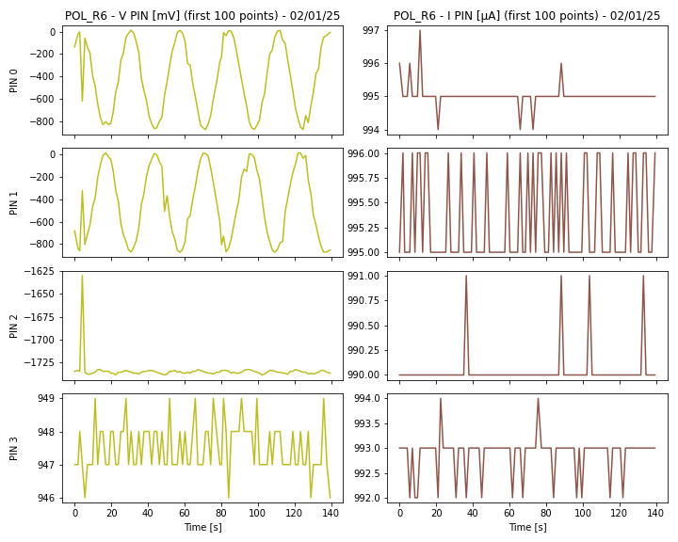
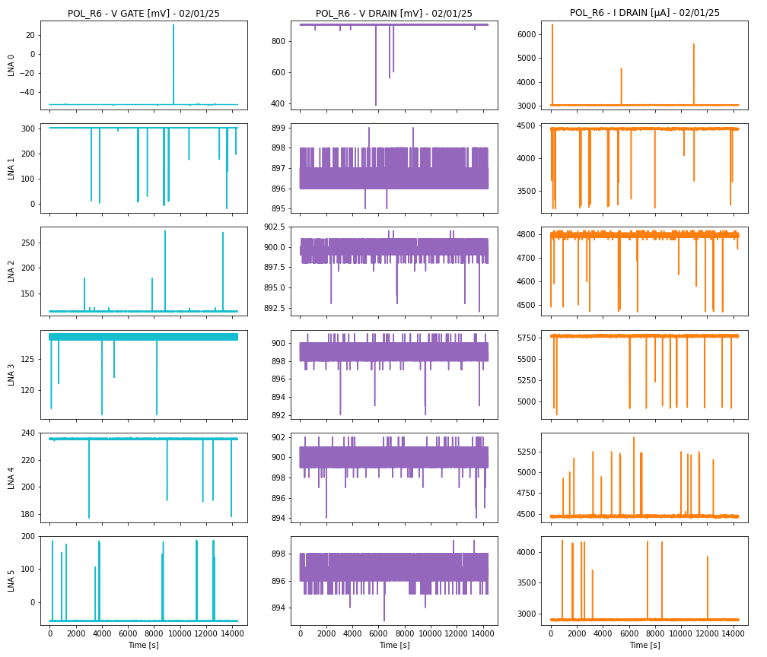
 |  |  |  |  |  |  |  | VD0 | 902 | mV
 |  |  |  |  |  |  |  | VD1 | 897 | mV
 |  |  |  |  |  |  |  | VD2 | 900 | mV
 |  |  |  |  |  |  |  | VD3 | 899 | mV
 |  |  |  |  |  |  |  | VD4 | 900 | mV
 |  |  |  |  |  |  |  | VD5 | 897 | mV
 |  |  |  |  |  |  |  | ID0 | 3036 | µA
 |  |  |  |  |  |  |  | ID1 | 4450 | µA
 |  |  |  |  |  |  |  | ID2 | 4795 | µA
 |  |  |  |  |  |  |  | ID3 | 5771 | µA
 |  |  |  |  |  |  |  | ID4 | 4470 | µA
 |  |  |  |  |  |  |  | ID5 | 2905 | µA

 |  |  |  |  |  |  |  | Le tensioni di drain sono simili a quelle dei Unit Level Test
 |  |  |  |  |  |  |  | Le correnti di drain sono differenti a causa della caduta di tensione aggiuntiva dovuto alla resistenza interna dello strumento

 |  |  |  |  |  |  |  | Si osservano variazioni significative delle correnti di drain

La tensione di drain dei phase switch mostra un andamento sinusoidale
(dovuto ad un ritardo nella lettura dei valori)

06_03_25
NOME FILE | DATA | TIPO DI ACQUISIZIONE | CRYO | COMMENTI | PROBLEMI | POSSIBILI CAUSE | POSSIBILI SOLUZIONI
2025_03_06_21-30-33.h5 | 6-Mar-25 | Acquisizione lunga di 4 ore | Sì | Board B guasta | Spikes nello spettro a freq multiple di 1 Hz | Valori particolari nei bias dei LNA | Cambiare i bias dei LNA
 |  |  |  | Impostati nuovi bias per i LNA |  | Compressore del cryo-cooler | Spegnere il cryo-cooler
 |  |  |  |  |  | Pompe da vuoto | Staccare le pompe da vuoto
 |  |  |  |  |  | Sampling degli housekeeping | Aumentare il tempo di sampling
Sono stati variati i bias degli LNA in modo tale da rendere le correnti di drain simili a quelle dei Unit Level Test |  |  |  |  |  | Sampling dei sensori termici | Aumentare il tempo di sampling
 |  |  |  |  |  | Variazione del segnale | Spegnere gli LNA
 |  |  |  |  |  | Switching anomalo | Fissare lo stato dei phase switch
 |  |  |  |  |  | Interferenze elettriche a valle dei diodi | Staccare gli harness dalla DAQ

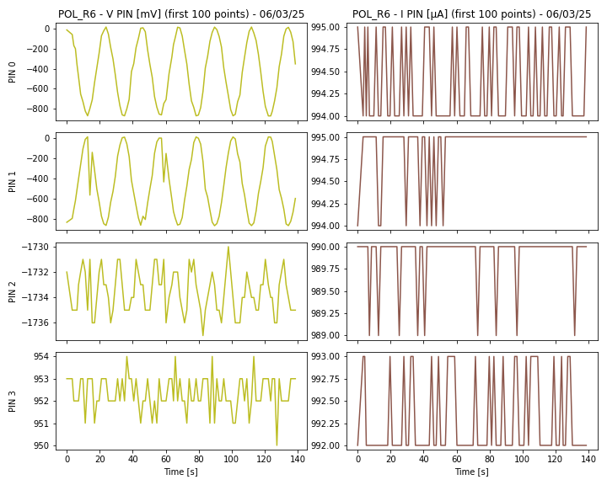
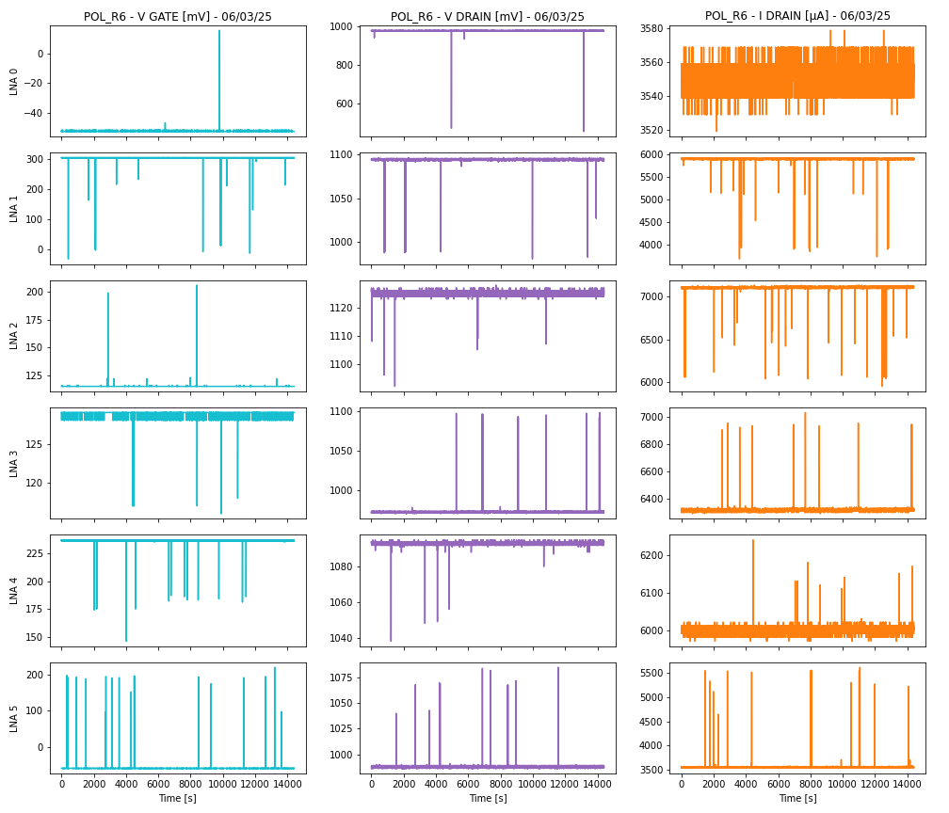
 |  |  |  |  |  |  |  | VD0 | 978 | mV
 |  |  |  |  |  |  |  | VD1 | 1094 | mV
 |  |  |  |  |  |  |  | VD2 | 1125 | mV
 |  |  |  |  |  |  |  | VD3 | 973 | mV
 |  |  |  |  |  |  |  | VD4 | 1093 | mV
 |  |  |  |  |  |  |  | VD5 | 988 | mV
 |  |  |  |  |  |  |  | ID0 | 3547 | µA
 |  |  |  |  |  |  |  | ID1 | 5910 | µA
 |  |  |  |  |  |  |  | ID2 | 7098 | µA
 |  |  |  |  |  |  |  | ID3 | 6308 | µA
 |  |  |  |  |  |  |  | ID4 | 6002 | µA
 |  |  |  |  |  |  |  | ID5 | 3547 | µA

 |  |  |  |  |  |  |  | Le correnti di drain ora sono simili a quelle dei Unit Level Test

11_03_25 VD0
NOME FILE | DATA | TIPO DI ACQUISIZIONE | CRYO | COMMENTI | PROBLEMI | POSSIBILI CAUSE | POSSIBILI SOLUZIONI
2025_03_11_01-30-33.h5 | 11-Mar-25 | Acquisizione lunga di 4 ore | Sì | Board B guasta | Spikes nello spettro a freq multiple di 1 Hz | Valori particolari nei bias dei LNA | Cambiare i bias dei LNA
 |  |  |  | Impostato VD = 0 |  | Compressore del cryo-cooler | Spegnere il cryo-cooler
 |  |  |  |  |  | Pompe da vuoto | Staccare le pompe da vuoto
 |  |  |  |  |  | Sampling degli housekeeping | Aumentare il tempo di sampling
Sono stati spenti gli LNA impostando a zero la tensione di drain VD |  |  |  |  |  | Sampling dei sensori termici | Aumentare il tempo di sampling
La DAQ vede solo i diodi che sono ancora accesi |  |  |  |  |  | Variazione del segnale | Spegnere gli LNA
 |  |  |  |  |  | Switching anomalo | Fissare lo stato dei phase switch
 |  |  |  |  |  | Interferenze elettriche a valle dei diodi | Staccare gli harness dalla DAQ

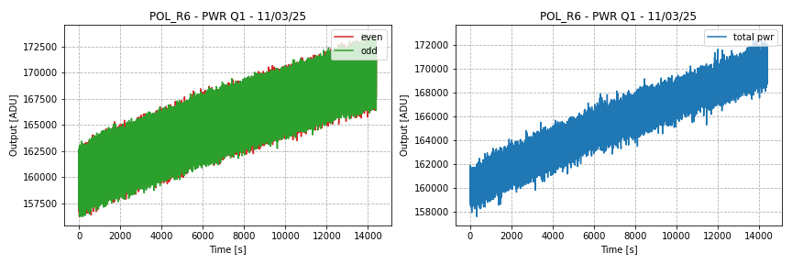
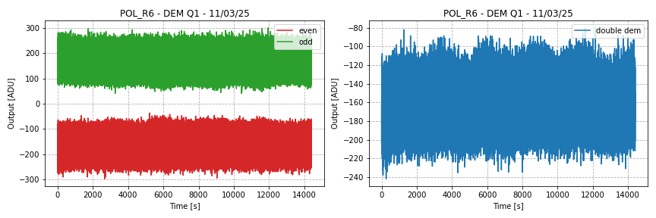

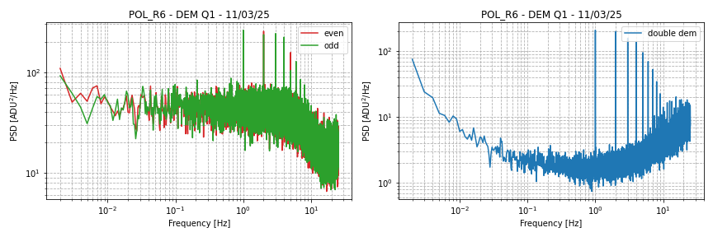
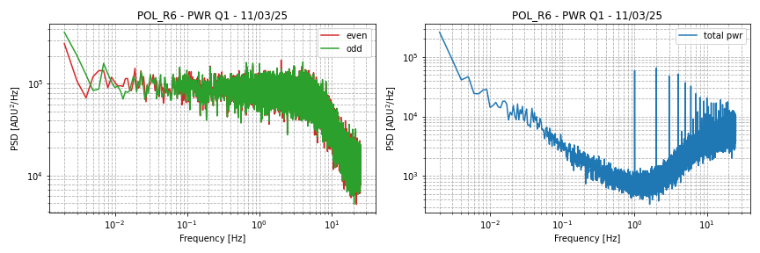

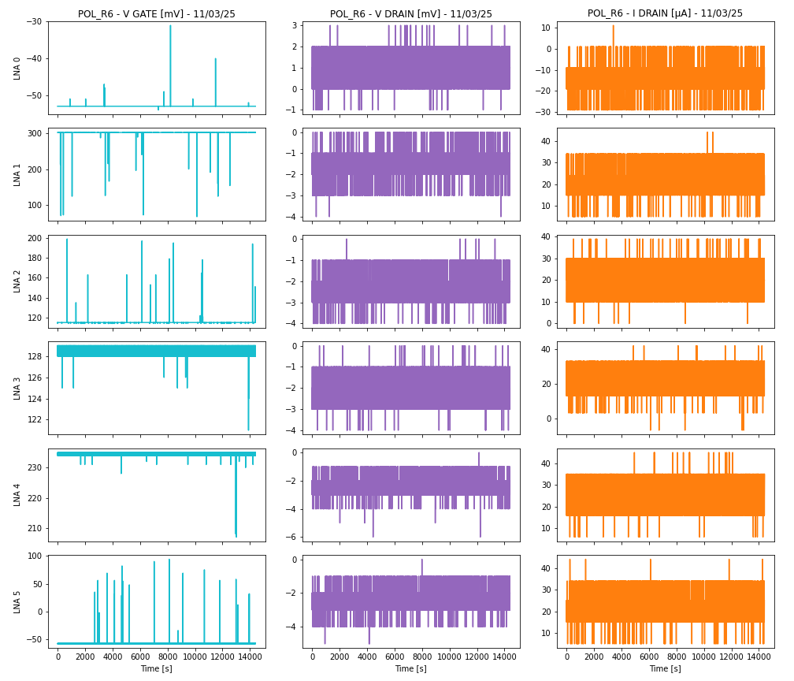
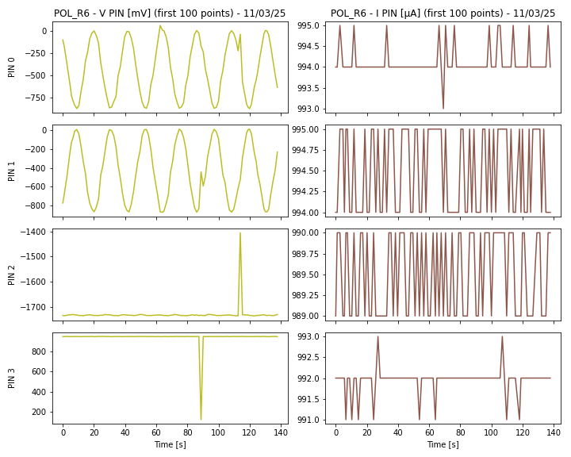
 |  |  |  |  |  |  |  | VD0 | 1 | mV
 |  |  |  |  |  |  |  | VD1 | -2 | mV
 |  |  |  |  |  |  |  | VD2 | -2 | mV
 |  |  |  |  |  |  |  | VD3 | -2 | mV
 |  |  |  |  |  |  |  | VD4 | -2 | mV
 |  |  |  |  |  |  |  | VD5 | -2 | mV
 |  |  |  |  |  |  |  | ID0 | -14 | µA
 |  |  |  |  |  |  |  | ID1 | 22 | µA
 |  |  |  |  |  |  |  | ID2 | 21 | µA
 |  |  |  |  |  |  |  | ID3 | 22 | µA
 |  |  |  |  |  |  |  | ID4 | 25 | µA
 |  |  |  |  |  |  |  | ID5 | 22 | µA

09_04_25
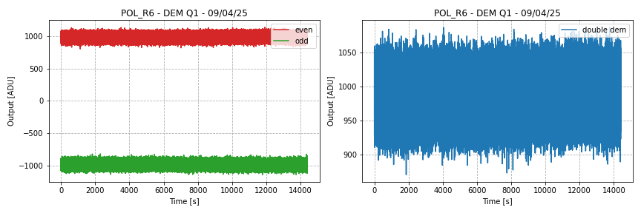
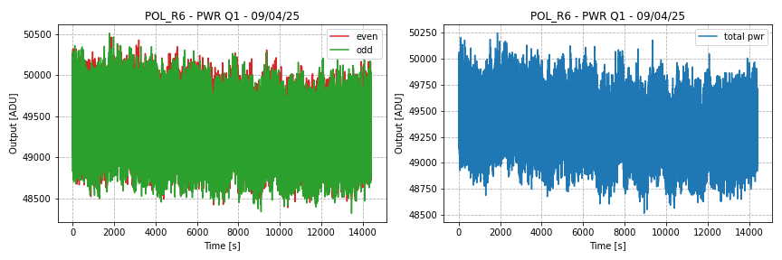
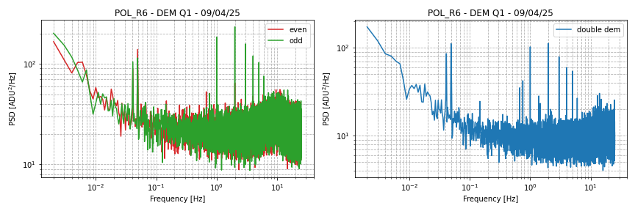
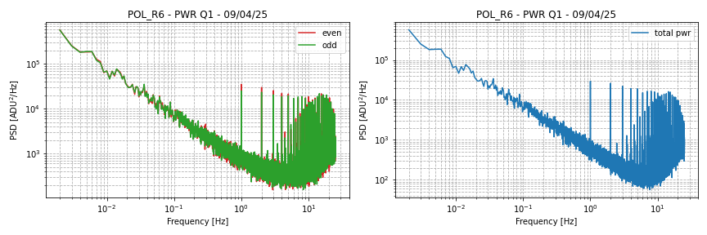
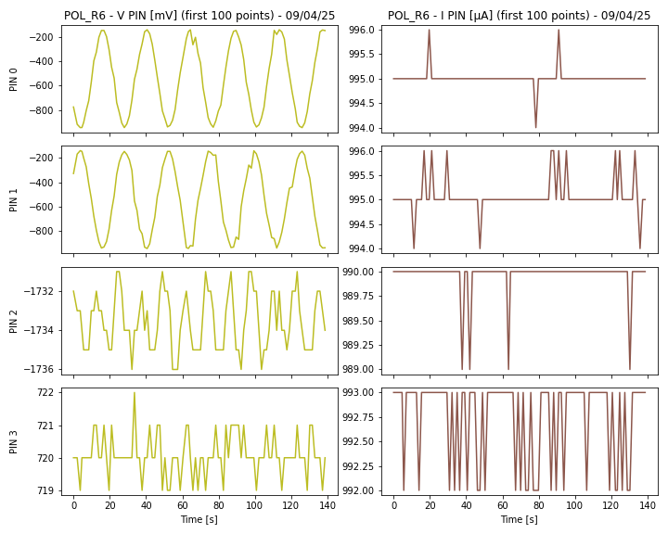
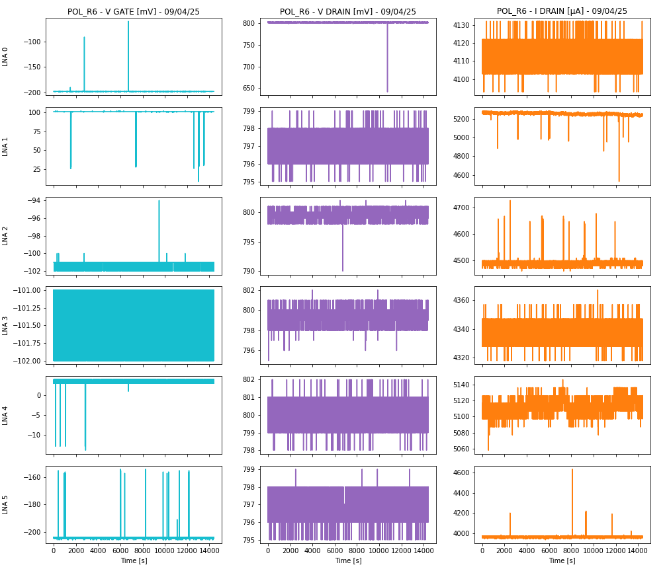
NOME FILE | DATA | TIPO DI ACQUISIZIONE | CRYO | COMMENTI | PROBLEMI | POSSIBILI CAUSE | POSSIBILI SOLUZIONI
2025_04_09_00-08-13.h5 | 9-Apr-25 | Acquisizione lunga di 4 ore | No | Board B e O spente manualmente | Spikes nello spettro a freq multiple di 1 Hz | Valori particolari nei bias dei LNA | Cambiare i bias dei LNA
 |  |  |  |  |  | Compressore del cryo-cooler | Spegnere il cryo-cooler
 |  |  |  |  |  | Pompe da vuoto | Staccare le pompe da vuoto
 |  |  |  |  |  | Sampling degli housekeeping | Aumentare il tempo di sampling
E' stato spento il cryo-cooler e lo strumento portato a caldo |  |  |  |  |  | Sampling dei sensori termici | Aumentare il tempo di sampling
Sono state staccate le pompe da vuoto e la finestra anteriore |  |  |  |  |  | Variazione del segnale | Spegnere gli LNA
 |  |  |  |  |  | Switching anomalo | Fissare lo stato dei phase switch
 |  |  |  |  |  | Interferenze elettriche a valle dei diodi | Staccare gli harness dalla DAQ

09_04_25 THx100
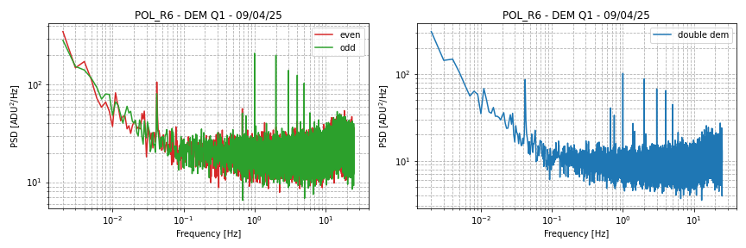
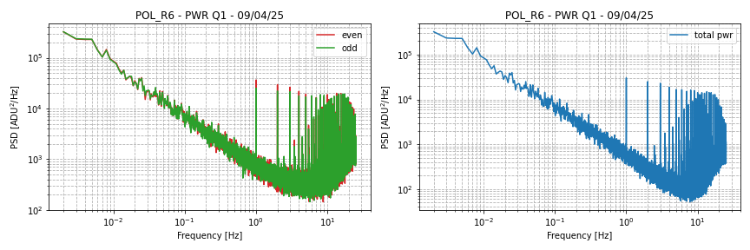
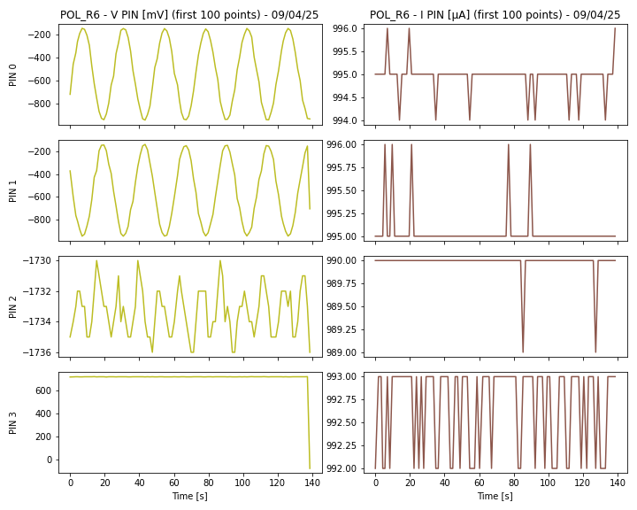
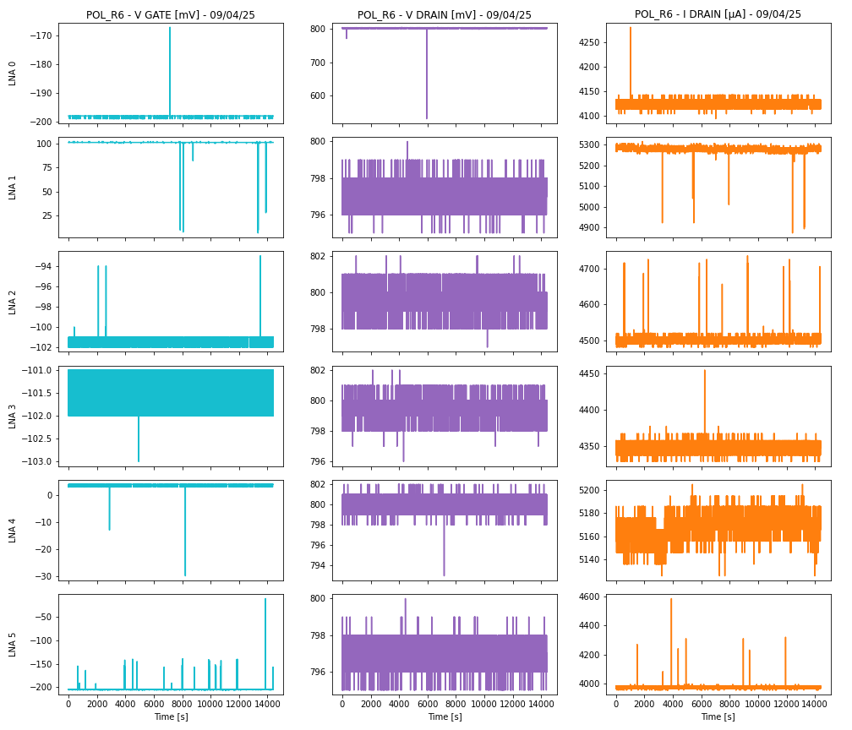
NOME FILE | DATA | TIPO DI ACQUISIZIONE | CRYO | COMMENTI | PROBLEMI | POSSIBILI CAUSE | POSSIBILI SOLUZIONI
2025_04_09_16-51-21.h5 | 9-Apr-25 | Acquisizione lunga di 4 ore | No | Board B e O spente manualmente | Spikes nello spettro a freq multiple di 1 Hz | Valori particolari nei bias dei LNA | Cambiare i bias dei LNA
 |  |  |  | Variato il sampling della termica |  | Compressore del cryo-cooler | Spegnere il cryo-cooler
 |  |  |  |  |  | Pompe da vuoto | Staccare le pompe da vuoto
 |  |  |  |  |  | Sampling degli housekeeping | Aumentare il tempo di sampling
E' stato variato il tempo di acquisizione dei valori di temperatura dei sentori termici, moltiplicando x100 |  |  |  |  |  | Sampling dei sensori termici | Aumentare il tempo di sampling
E' aumentato da 20 s a 2000 s |  |  |  |  |  | Variazione del segnale | Spegnere gli LNA
 |  |  |  |  |  | Switching anomalo | Fissare lo stato dei phase switch
 |  |  |  |  |  | Interferenze elettriche a valle dei diodi | Staccare gli harness dalla DAQ

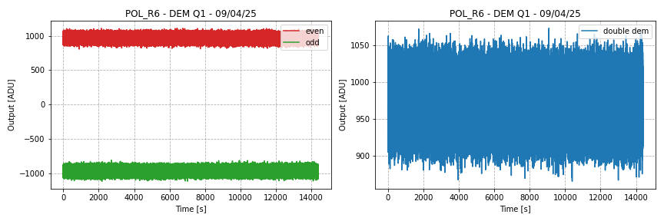
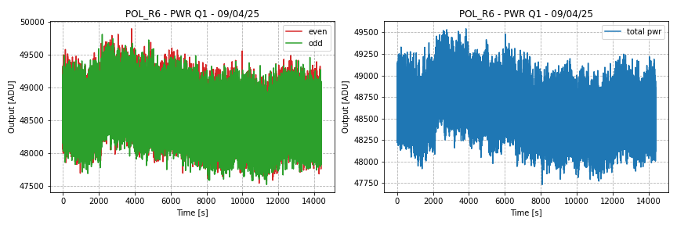
 |  |  |  |  |  |  |  | 8

11_04_25 POL_PWR01
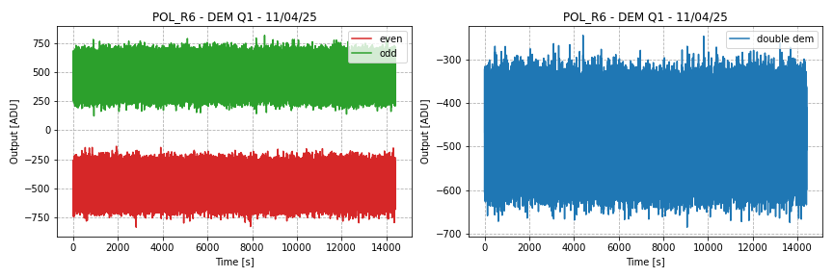
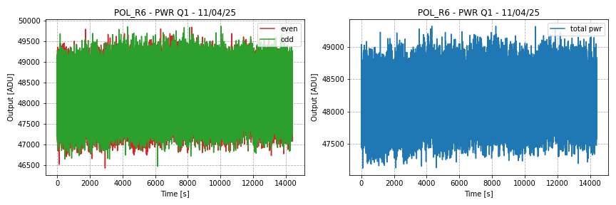
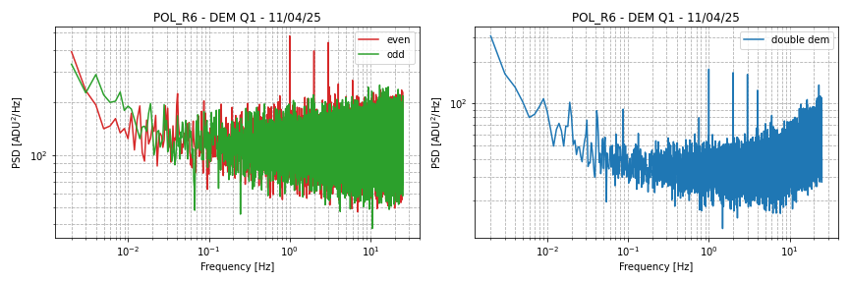
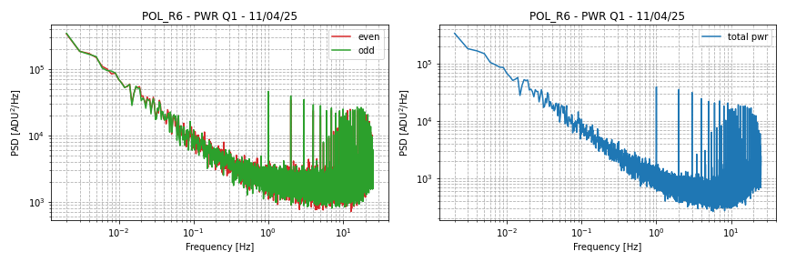
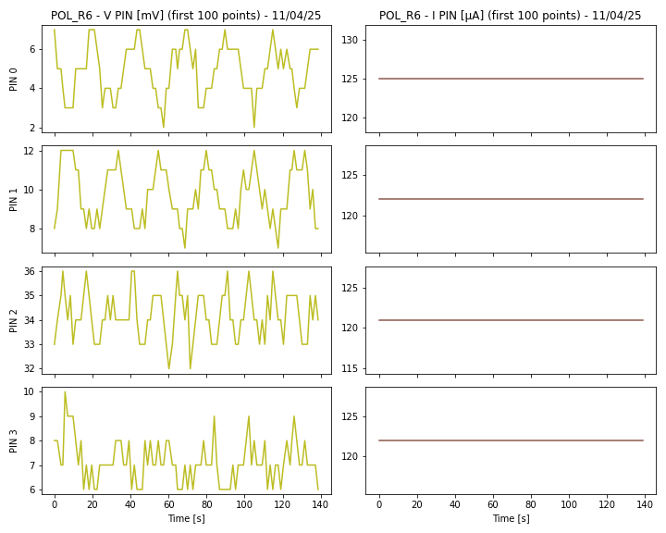
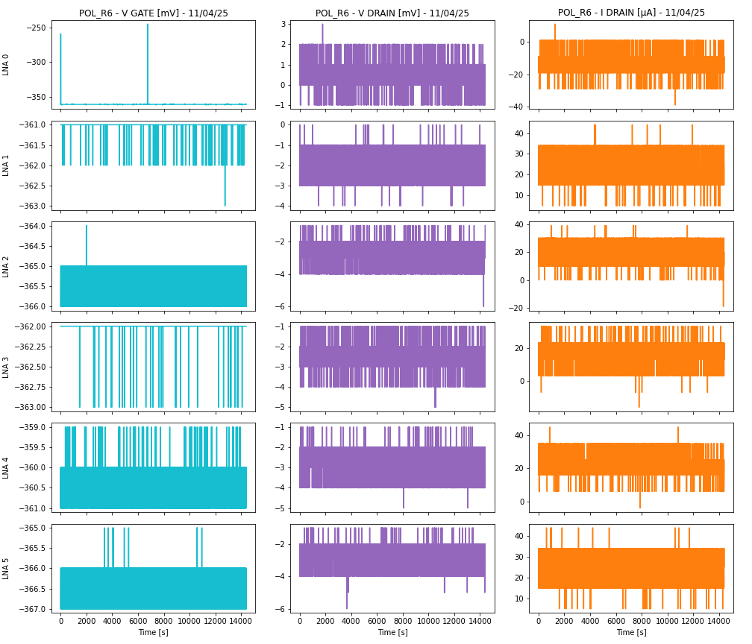
NOME FILE | DATA | TIPO DI ACQUISIZIONE | CRYO | COMMENTI | PROBLEMI | POSSIBILI CAUSE | POSSIBILI SOLUZIONI
2025_04_11_03-40-00.h5 | 11-Apr-25 | Acquisizione lunga di 4 ore | No | Board B e O spente manualmente | Spikes nello spettro a freq multiple di 1 Hz | Valori particolari nei bias dei LNA | Cambiare i bias dei LNA
 |  |  |  | Board R spenta |  | Compressore del cryo-cooler | Spegnere il cryo-cooler
 |  |  |  |  |  | Pompe da vuoto | Staccare le pompe da vuoto
 |  |  |  |  |  | Sampling degli housekeeping | Aumentare il tempo di sampling
E' stata spenta la board R tramite procedura di spegnimento |  |  |  |  |  | Sampling dei sensori termici | Aumentare il tempo di sampling
Sono stati impostati POL_PWR = 0 -> 1, DAC_REF = 0 -> 1 |  |  |  |  |  | Variazione del segnale | Spegnere gli LNA
 |  |  |  |  |  | Switching anomalo | Fissare lo stato dei phase switch
 |  |  |  |  |  | Interferenze elettriche a valle dei diodi | Staccare gli harness dalla DAQ

Perché i campioni pari e dispari sono separati??

